太阳猫
太阳猫
产品名称 | 图片 | 重量 | 型号 | 颈围 | 建议体重 | 建议佩戴阶段 | 批发价 | 税后价 | 建议价 | 备注
太阳猫软圈 |  | 约重42g | XS | 10-18cm | 约2斤以下 | 2个月左右猫 | 12 | 13.1元 | 26元 | 花色很多，随机发货
太阳猫软圈 |  | 约重65g | S | 12-22cm | 约5斤以下 | 5个月左右猫 | 14 | 15.4元 | 28元
太阳猫软圈 |  | 约重102g | M | 16-29cm | 约10斤以下 | 成年猫 | 16 | 17.6元 | 32元
太阳猫软圈 |  | 约重139g | L | 19-36cm | 约15斤以下 | 偏胖猫，公猫绝育，柔韧性好的猫，泰迪，比熊等 | 18 | 19.8元 | 36元
太阳猫手术衣 （猫用版） |  |  | S | 背长：29cm | 3-6斤 | 5个月左右猫 | 12 | 13.1元 | 24元 | 粉色，蓝色
太阳猫手术衣 （猫用版） |  |  | M | 背长：33cm | 6-10斤 | 正常成年猫 | 14 | 15.4元 | 28元
太阳猫手术衣 （猫用版） |  |  | L | 背长：40cm | 9-14斤 | 体型偏胖的猫或布偶，小泰迪等 | 16 | 17.6元 | 32元
太阳猫手术衣 （犬用版） | 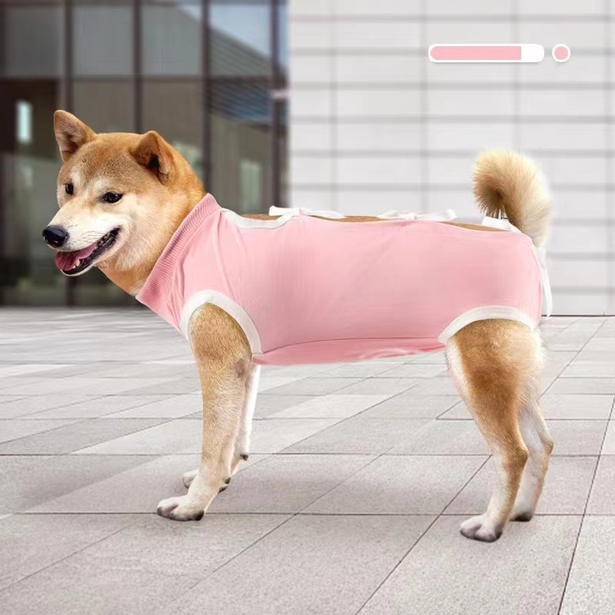 |  | L |  | 15-25斤 |  | 22 | 24.2 | 44 | 粉色
太阳猫手术衣 （犬用版） | 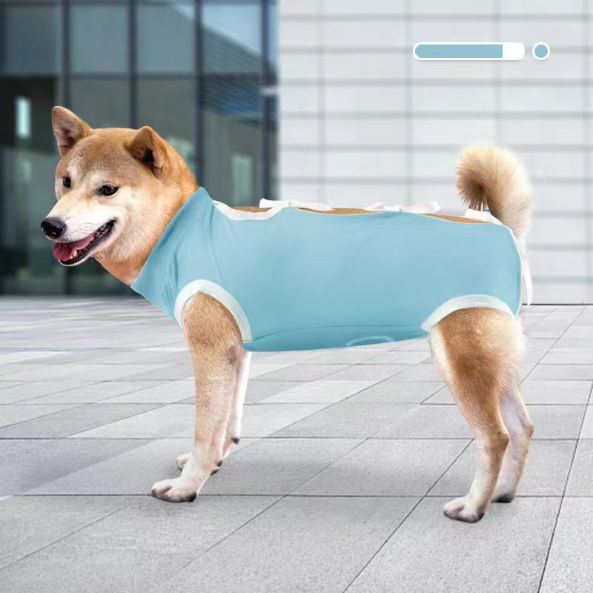 |  | XL |  | 25-40斤 |  | 28 | 30.8 | 56 | 深湖蓝色
太阳猫手术衣 （犬用版） | 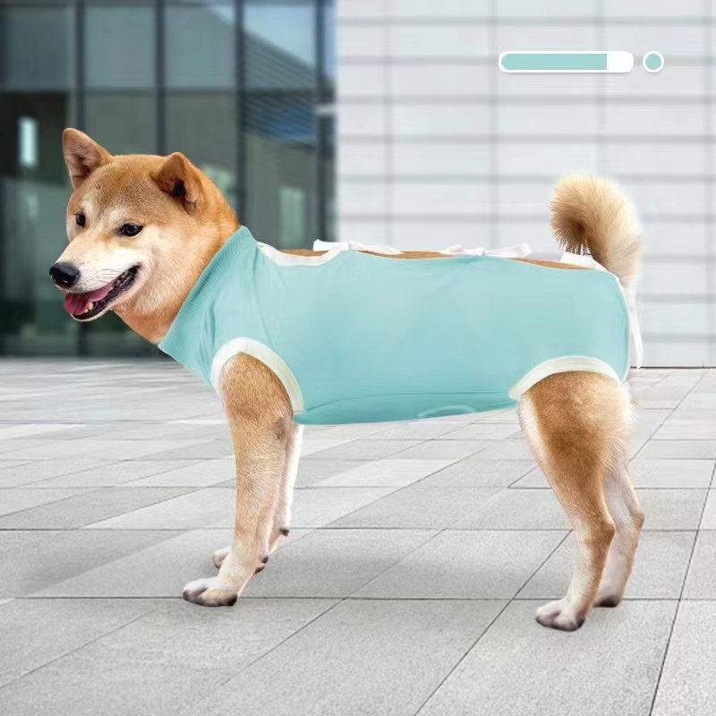 |  | XXL |  | 40-60斤 |  | 35 | 38.5 | 70 | 浅湖蓝色
宠物专用毛毯 |  | 160g左右 |  | 70×100cm |  | 猫，小型犬 | 15元 |  | 35元

